2023_data
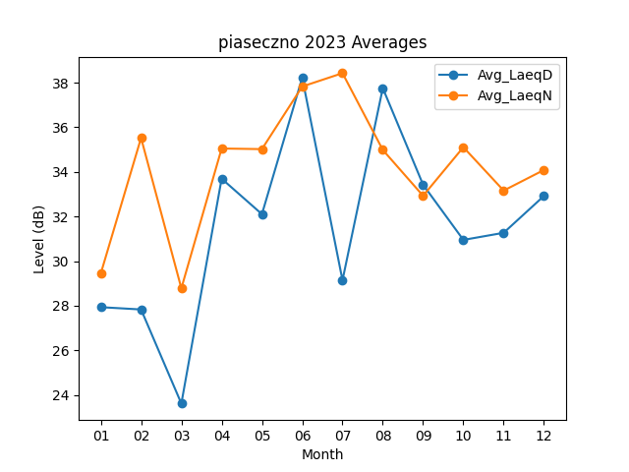
Month | Avg_LaeqD | Avg_LaeqN
01 | 27.935483871 | 29.44516129
02 | 27.832142857 | 35.525
03 | 23.612903226 | 28.780645161
04 | 33.696666667 | 35.05
05 | 32.106451613 | 35.022580645
06 | 38.226666667 | 37.83
07 | 29.141935484 | 38.429032258
08 | 37.758064516 | 34.987096774
09 | 33.426666667 | 32.93
10 | 30.951612903 | 35.109677419
11 | 31.27 | 33.163333333
12 | 32.922580645 | 34.087096774

